상품제안서
알로코리아 GaN 접지형 6포트 PD C타입 초고속멀티충전기 100W | 상품코드: S42802

 |  |  |  |  |  |  | 02-713-8555 | www.synergygift.co.kr
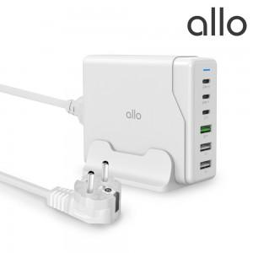

【상세/제작정보】 | 1) 6포트 (C타입 3개 + A타입 3개) <br>2) 총 출력 100W MAX<br>3) 6포트 동시 충전시, C1 45W 출력 유지 + C2 25W 출력 유지<br>4) 접지설계 제품으로 안전성 향상 (AC 전원 케이블 1.5M) <br>5) GaN 기술 적용 <br>6) 상태 표시 LED<br>7) USB Power Delivery(PD3.0)、PPS, QC4.0+/3.0/2.0，QC4.0+,Apple2.4A，Samsung5V/2A,DCP,AFC,FCP,SCP<br>8) 전력 재분배 (리셋현상) 최소화 <br>9) 프리볼트 AC 100-240V~ 50/60Hz 으로 변환젠더만 있으면 전세계 어디서나 사용 가능<br>10) 안전설계 스마트 IC 사용 - 과전압, 과전류, 과열, 단락회로, 과충전, 과출력 보호

【인쇄/포장옵션】 | 레이저, 풀칼라 / 포장지포장

【공급단가】 | 수량 | 30~ | 50~ | 100~ | 300~ | 500~
*VAT별도 | 단가 | 44,400원 | 43,000원 | 41,900원 | 40,800원 | 40,100원

【상품 URL】 | https://www.synergygift.co.kr:443/src/goods_detail.php?gdno=42802

